상품제안서
컬러점착메모지 70x95 | 상품코드: S26077

 |  |  |  |  |  |  | 02-713-8555 | www.synergygift.co.kr
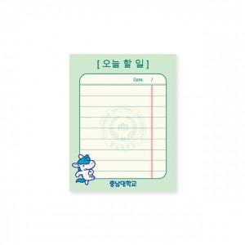 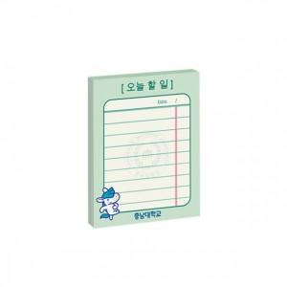 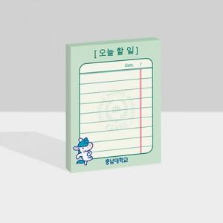

【상세/제작정보】

【인쇄/포장옵션】 | 풀칼라 / OPP(비닐)

【공급단가】 | 수량 | 1,000~ | 2,000~ | 3,000~ | 5,000~ | 10,000~
*VAT별도 | 20매 | 390원 | 380원 | 360원 | 350원 | 340원
 | 30매 | 490원 | 480원 | 460원 | 440원 | 430원
 | 50매 | 600원 | 580원 | 560원 | 540원 | 520원
 | 100매 | 870원 | 840원 | 810원 | 780원 | 760원

【상품 URL】 | https://www.synergygift.co.kr:443/src/goods_detail.php?gdno=26077

